퍼셉트론
AND |  | 둘 다 True여야만 True |  |  | x1
A | B | 연산결과 |  |  | x2
T | T | T |  |  | x3
T | F | F
F | T | F |  |  |  |  |  |  |  |  |  |  |  | OR 문제 해결
F | F | F |  |  |  |  |  |  |  |  |  | w1 | -0.5 |  | -0.5 | -0.5 | -0.5 | -0.5
 |  |  |  |  |  |  |  |  |  |  |  | w2 | 1 |  | 0 | 0 | 1 | 1
1
OR |  | 둘 중 하나라도 True면 True |  |  |  |  |  |  |  |  |  | w3 | 1 |  | 0 | 1 | 0 | 1
$τ$(s)
A | B | 연산결과 |  |  |  |  |  |  | bias |  |  |  |  | 더한값 | -0.5 | 0.5 | 0.5 | 1.5
T | T | T |  |  |  |  |  |  | 1
T | F | T | x1 | x2 | x3 | or | and | xor |  |  |  |  |  |  | FALSE | TRUE | TRUE | TRUE
F | T | T | 1 | 0 | 0 | 0 | 0 | 0 |  | w1
F | F | F | 1 | 0 | 1 | 1 | 0 | 1
 |  |  | 1 | 1 | 0 | 1 | 0 | 1
XOR |  | 두개가 다르면 True | 1 | 1 | 1 | 1 | 1 | 0 |  |  |  |  |  | 출력값
A | B | 연산결과 |  |  |  |  |  |  | 0 | w2 |  |  |  | -0.5
T | T | F
T | F | T
F | T | T
F | F | F |  |  |  |  |  |  |  |  | w3
 |  |  |  |  |  |  |  |  |  |  |  |  |  | AND 문제 해결
 |  |  |  |  |  |  |  |  |  |  |  | w1 | -2 |  | -2 | -2 | -2 | -2
 |  |  |  |  |  |  |  |  | 0 |  |  | w2 | 1 |  | 0 | 0 | 1 | 1
 |  |  |  |  |  |  |  |  |  |  |  | w3 | 1 |  | 0 | 1 | 0 | 1
$τ$(s)
 |  |  |  |  |  |  |  |  |  |  |  |  |  | 더한값 | -2 | -1 | -1 | 0

 |  |  |  |  |  |  |  |  |  |  |  |  |  |  | FALSE | FALSE | FALSE | TRUE

 |  |  |  |  |  |  |  |  |  |  |  |  |  | XOR 문제 해결 불가
 |  |  |  |  |  |  |  |  |  |  |  | w1 | -0.2 |  | -0.2 | -0.2 | -0.2 | -0.2
 |  |  |  |  |  |  |  |  |  |  |  | w2 | 0.2 |  | 0 | 0 | 0.2 | 0.2
 |  |  |  |  |  |  |  |  |  |  |  | w3 | 0.1 |  | 0 | 0.1 | 0 | 0.1
$τ$(s)
 |  |  |  |  |  |  |  |  |  |  |  |  |  | 더한값 | -0.2 | -0.1 | 0 | 0.1

 |  |  |  |  |  |  |  |  |  |  |  |  |  |  | FALSE | FALSE | TRUE | TRUE

계단함수
$$τ(s)$$
계단함수
s
-100 | -1
-90 | -1
-80 | -1
-70 | -1
-60 | -1
-50 | -1
-40 | -1
-30 | -1
-20 | -1
-10 | -1
0 | 1
10 | 1
20 | 1
30 | 1
40 | 1 | Activation Function(x)
50 | 1 | : 유의미한 값만 활용하고 나머지는 deactivate하여 계산하도록 유도
60 | 1
70 | 1
80 | 1
90 | 1
100 | 1

멀티레이어퍼셉트론
b1
x1 | 0 | 0 | 1 | 1
x2 | 0 | 1 | 0 | 1
b2
n1
 |  |  |  |  |  | 입력층 |  | 은닉층 |  | 출력층
 |  |  |  |  |  |  |  |  |  |  | n1 | 시그모이드 함수 적용 후 | T/F
 |  |  |  |  |  |  |  |  |  |  | 3 | 0.95257412682 | 1
x1 | x2 |  |  |  |  |  |  |  |  |  | 1 | 0.73105857863 | 1
0 | 0 |  |  |  | x1 |  |  |  |  |  | 1 | 0.73105857863 | 1
0 | 1 |  |  |  |  |  |  |  |  |  | -1 | 0.26894142137 | 0
1 | 0
1 | 1 |  |  |  |  |  |  |  |  |  | n2 | 시그모이드 함수 적용 후 | T/F
n2
 |  |  |  |  |  |  |  |  |  |  | -1 | 0.26894142137 | 0
 |  |  |  |  |  |  |  |  |  |  | 1 | 0.73105857863 | 1
 |  |  |  |  | x2 |  |  |  |  |  | 1 | 0.73105857863 | 1
 |  |  |  |  |  |  |  |  |  |  | 3 | 0.95257412682 | 1

 |  |  |  |  |  |  | W1 | W2 | 활성화함수(시그모이드 함수) |  |  |  | 출력값 : XOR
 |  |  |  |  |  |  | -2 |  |  |  | 출력값 |  | 0
 |  |  |  |  |  |  | 2 | W2 |  |  | 0 |  | 1
 |  |  |  |  |  |  | -2 | 1 |  |  | 1 |  | 1
 |  |  |  |  |  |  | 2 | 1 |  |  | 1 |  | 0
 |  |  |  |  |  |  |  |  |  |  | 0
 |  |  |  |  |  |  | b1 | b2
 |  |  |  |  |  |  | 3 | -1
 |  |  |  |  |  |  | -1

상관회귀
키 | 몸무게
170 | 65
155 | 50
150 | 45
175 | 70
165 | 55

데이터표현
이름 | 키 | 몸무게 | 성별 | 나이
홍일동 | 166 | 90 | 남 | 19
홍이동 | 168 | 60 | 여 | 19
홍삼동 | 170 | 50 | 남 | 19
홍사동 | 172 | 70 | 여 | 19
홍오동 | 174 | 45.3 | 남 | 19

정규분포
구간 | 확률분포 | 누적확률분포
-3 | 0.0044318484119 | 0.0013498980316
-2.9 | 0.0059525324198 | 0.0018658133004
-2.8 | 0.007915451583 | 0.0025551303304
-2.7 | 0.010420934814 | 0.003466973803
-2.6 | 0.013582969234 | 0.0046611880237
-2.5 | 0.017528300494 | 0.0062096653258
-2.4 | 0.022394530295 | 0.0081975359246
-2.3 | 0.028327037742 | 0.010724110022
-2.2 | 0.035474592846 | 0.013903447513
-2.1 | 0.04398359598 | 0.017864420563
-2 | 0.053990966513 | 0.022750131948
-1.9 | 0.065615814775 | 0.028716559816
-1.8 | 0.078950158301 | 0.035930319113
-1.7 | 0.094049077377 | 0.044565462759
-1.6 | 0.11092083468 | 0.0547992917
-1.5 | 0.12951759567 | 0.066807201269
-1.4 | 0.14972746564 | 0.080756659234
-1.3 | 0.17136859205 | 0.096800484586
-1.2 | 0.19418605498 | 0.11506967022
-1.1 | 0.21785217703 | 0.13566606095
-1 | 0.24197072452 | 0.15865525393
-0.9 | 0.2660852499 | 0.18406012535
-0.8 | 0.28969155276 | 0.21185539858
-0.7 | 0.31225393337 | 0.24196365222
-0.6 | 0.33322460289 | 0.27425311775
-0.5 | 0.35206532676 | 0.30853753873
-0.4 | 0.3682701403 | 0.34457825839
-0.3 | 0.38138781546 | 0.38208857781
-0.2 | 0.39104269398 | 0.42074029056
-0.1 | 0.39695254748 | 0.46017216272
0 | 0.3989422804 | 0.5
0.1 | 0.39695254748 | 0.53982783728
0.2 | 0.39104269398 | 0.57925970944
0.3 | 0.38138781546 | 0.61791142219
0.4 | 0.3682701403 | 0.65542174161
0.5 | 0.35206532676 | 0.69146246127
0.6 | 0.33322460289 | 0.72574688225
0.7 | 0.31225393337 | 0.75803634778
0.8 | 0.28969155276 | 0.78814460142
0.9 | 0.2660852499 | 0.81593987465
1 | 0.24197072452 | 0.84134474607
1.1 | 0.21785217703 | 0.86433393905
1.2 | 0.19418605498 | 0.88493032978
1.3 | 0.17136859205 | 0.90319951541
1.4 | 0.14972746564 | 0.91924334077
1.5 | 0.12951759567 | 0.93319279873
1.6 | 0.11092083468 | 0.9452007083
1.7 | 0.094049077377 | 0.95543453724
1.8 | 0.078950158301 | 0.96406968089
1.9 | 0.065615814775 | 0.97128344018
2 | 0.053990966513 | 0.97724986805
2.1 | 0.04398359598 | 0.98213557944
2.2 | 0.035474592846 | 0.98609655249
2.3 | 0.028327037742 | 0.98927588998
2.4 | 0.022394530295 | 0.99180246408
2.5 | 0.017528300494 | 0.99379033467
2.6 | 0.013582969234 | 0.99533881198
2.7 | 0.010420934814 | 0.9965330262
2.8 | 0.007915451583 | 0.99744486967
2.9 | 0.0059525324198 | 0.9981341867
3 | 0.0044318484119 | 0.99865010197

Conv_합성곱
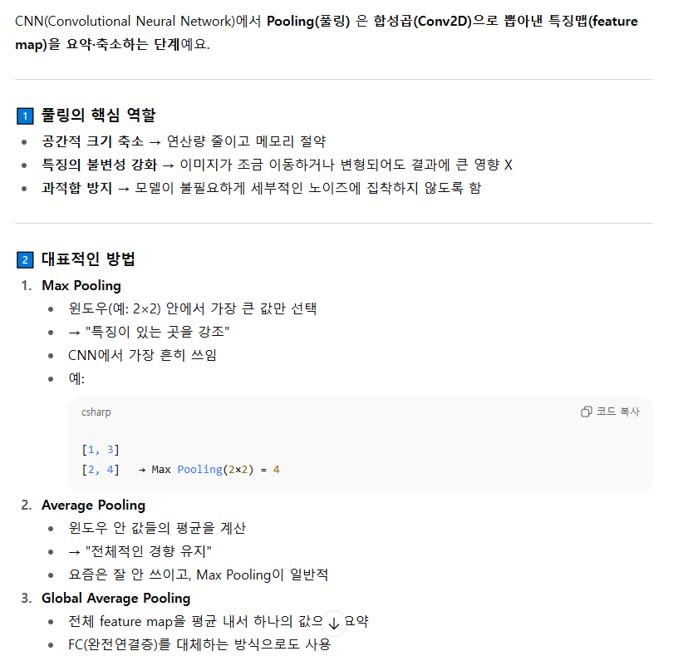
 |  |  |  |  |  |  |  |  |  |  |  |  | 주로
 |  |  |  |  |  |  |  |  |  |  |  |  | same padding을 통해 엣지를 두드러지게 만들어 특징을 더 잘 뽑을 수 있게함

 | CONV1D
 |  |  | 제로패딩 개념
 | 1차원 컨벌루션
 | 3 | 2 | 4 | 5 | 1 | 20 | 2 | 2

 | 커널 |  |  | 0.3 | 0.4 | 0.3 |  |  |  |  |  | * 동그라미 => 합성곱
 | mask kernel filter window
특징맵 | - | 2.9 | 3.7 | 3.5 | 7.9 | 8.9 | 7.4 | -

 |  | 0 덧대기 | > 패딩
 | 0 | 2.9 | 3.7 | 3.5 | 7.9 | 8.9 | 7.4 | 0
 | 바이어스 | 0.2
 |  | 3.1 | 3.9 | 3.7 | 8.1 | 9.1 | 7.6

 | 제로 패딩이 있는 이미지
 | 0 | 3 | 2 | 4 | 5 | 1 | 20 | 2 | 2 | 0
 | 커널
 |  | 0.3 | 0.4 | 0.3

 | - | 1.8 | 2.9 | 3.7 | 3.5 | 7.9 | 8.9 | 7.4 | 1.4 | -
 | - | 이 부분은 벡터연산이 불가해서 빈 공간이 발생하는데 1. 이를 채울 건지 2. 이를 비우고 사이즈를 줄일건지 두 가지 선택이 가능하다
 |  | 위 내용이 padding에 대한 내용이다

 | CON2D

 | 2차원 컨벌루션
 | 2 | 2 | 2 | 2 | 2 | 1 | 1 | 1 |  | 커널 | 3x3
 | 2 | 2 | 2 | 2 | 2 | 1 | 1 | 1 |  | -1 | 0 | 1
 | 2 | 2 | 2 | 2 | 2 | 1 | 1 | 1 |  | -1 | 0 | 1
 | 2 | 2 | 2 | 2 | 2 | 1 | 1 | 1 |  | -1 | 0 | 1
 | 2 | 2 | 2 | 9 | 9 | 9 | 9 | 9
 | 2 | 2 | 2 | 9 | 9 | 9 | 9 | 9
 | 2 | 2 | 2 | 9 | 9 | 9 | 9 | 9
 | 2 | 2 | 2 | 9 | 9 | 9 | 9 | 9

 | 특징맵
 | - | - | - | - | - | - | - | -
 | - | 0 | 0 | 0 | -3 | -3 | 0 | -
 | - | 0 | 0 | 0 | -3 | -3 | 0 | -
 | - | 0 | 7 | 7 | -2 | -2 | 0 | -
 | - | 0 | 14 | 14 | -1 | -1 | 0 | -
 | - | 0 | 21 | 21 | 0 | 0 | 0 | -
 | - | 0 | 21 | 21 | 0 | 0 | 0 | -
 | - | - | - | - | - | - | - | -

 | CONV와 POOLING

ML개념_회귀
1차 머신 예측
 | x | y(실제값) | 예측값 | 오차 |  | 오차제곱 |  |  | x=2 | 4 | 6 | 8 | y=ax+b
 | 2 | 81 | 82 | -1 |  | 1 | 값 | y=ax+b | 2a+b | 4a+b | 6a+b | 8a+b
 | 4 | 93 | 88 | 5 |  | 25 |  | 오차 | 2a+b-81 | 4a+b-93 | 6a+b-91 | 8a+b-97
 | 6 | 91 | 94 | -3 |  | 9 |  | 오차제곱 | (2a+b-81)^2 | (4a+b-93)^2 | (6a+b-91)^2 | (8a+b-97)^2
 | 8 | 97 | 100 | -3 |  | 9
 |  |  |  |  | 오차제곱합 | 44 |  | MSE | (2a+b-81)^2+(4a+b-93)^2 + (6a+b-91)^2 +(8a+b-97)^2
 | rmse | 3.3166247904 |  |  | RMSE | 3.3166247904
 |  |  |  |  | MSE | 11
 | w | 3 |  |  | MAE | 3
 | b | 76

2차 머신 예측
 | x | y(실제값) | 예측값 | 오차 |  | 오차제곱 |  |  |  |  |  |  | y=ax+b
 | 2 | 81 | 83.6 | -2.6 |  | 6.76
 | 4 | 93 | 88.2 | 4.8 |  | 23.04
 | 6 | 91 | 92.8 | -1.8 |  | 3.24
 | 8 | 97 | 97.4 | -0.4 |  | 0.16
 |  |  |  |  | 오차제곱합 | 33.2
 | rmse | 3.3166247904 |  |  | RMSE | 2.8809720582
 |  |  |  |  | MSE | 8.3
 | w | 2.3 |  |  | MAE | 2.4
 | b | 79

활성화함수
RELU 함수 |  | 이미지데이터

relu 함수
x | y
-3 | 0 |  |  |  |  |  |  |  |  | # 0 이하는 0
-2.5 | 0 |  |  |  |  |  |  |  |  | # 0 이상은 본연의 값을 사용한다
-2 | 0
-1.5 | 0
-1 | 0
-0.5 | 0
0 | 0
0.5 | 0.5
1 | 1
1.5 | 1.5
2 | 2
2.5 | 2.5
3 | 3

하이퍼볼릭 탄젠트 함수 |  |  | 텍스트데이터

x | y
-3 | -0.99505475369
-2.5 | -0.98661429815
-2 | -0.96402758008
-1.5 | -0.90514825364
-1 | -0.76159415596
-0.5 | -0.46211715726
0 | 0
0.5 | 0.46211715726
1 | 0.76159415596
1.5 | 0.90514825364
2 | 0.96402758008
2.5 | 0.98661429815
3 | 0.99505475369

소프트플러스

x | y
-10 | 4.5398899217E-05
-9 | 0.00012340218972
-8 | 0.0003354063729
-7 | 0.00091146645377
-6 | 0.0024756851377
-10 | 4.5398899217E-05
-5 | 0.0067153484891
-4 | 0.018149927918
-3 | 0.048587351574
-2 | 0.12692801104
-10 | 4.5398899217E-05
-1 | 0.31326168752
0 | 0.69314718056
1 | 1.3132616875
2 | 2.126928011
-10 | 4.5398899217E-05
3 | 3.0485873516
4 | 4.0181499279
5 | 5.0067153485
6 | 6.0024756851
-10 | 4.5398899217E-05
7 | 7.0009114665
8 | 8.0003354064
9 | 9.0001234022
10 | 10.000045399

소프트맥스
 |  |  |  |  | 세토사 | 버지컬러 | 버지니카
odds | 성공확률 | p |  |  | 0.7 | 0.2 | 0.1
 | 실패확률 | 1 - p |  |  | 0.7 | 0.2 | 0.1
Odds'는 어떤 사건이 발생할 가능성이나 확률 |  |  |  |  | 0.3 | 0.8 | 0.9
odds에 log 씌운 값을 로짓(logit)이라함 |  |  |  | 로짓벡터 | 0.36797678529 | -0.60205999133 | -0.95424250944 |  | 로짓벡터는 모델이 각 클래스(카테고리)에 대해 계산한 점수
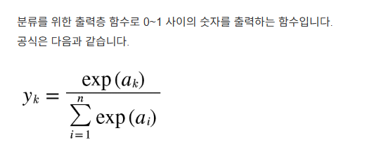
로짓벡터에서 다시 시그모이드 함수 적용 |  |  |  |  | 0.59097000812 | 0.35387254176 | 0.27803241996 | 1.2228749698

소프트맥스 함수 정의 |  |  | 로짓벡터에 대해 지수함수 적용
 |  |  |  |  | 1.4448084978 | 0.54768225254 | 0.38510374655

 |  |  |  | 합계 | 2.3775944969

 |  |  |  | 각 클래스에 대한 소프트맥스 확률 계산
 |  |  |  |  | 0.60767658223 | 0.23035141327 | 0.1619720045 | 1

모델설계1
IRIS데이터에서
 |  |  | model=Sequential()
input = 4 |  |  | model.add(Dense(12, input_dim=4, activation='relu')) |  |  |  |  |  |  | 1 | 옵티마이저2층
 |  |  | model.add(Dense(8, activation='relu')) |  |  |  |  |  |  | 2 | 옵티마이저1층
 |  |  | model.add(Dense(3, activation='sigmoid')) |  |  |  |  |  |  | 3 이면서 출력층
 |  |  | model.compile(loss='categorical_crossentropy', optimizer='adam', metrics=['accuracy']) |  |  |  |  |  |  |  |  | 역전파
 |  |  | model.fit(X,y, epochs=5)

 |  | 파라미터 수 |  |  | 옵티마이저(역전파 => 역순으로 모든 파라미터를 최적화)
 |  | 1층 | 60 |  | 192
 |  | 2층 | 104 |  | 192
 |  | 3층 | 27

Dense
 |  | 계 | 191 |  | 384

Dense
 |  |  |  |  |  |  |  |  | 총계
 |  |  |  |  |  |  |  |  | 575

X1
Dense

X2

x3

x4

BIAS

BIAS

BIAS

 |  |  | 이러한 형태로 |  |  |  |  | 이러한 형태로
 |  | INPUT개수 | X | Dense층 units |  |  | INPUT개수 | X | Dense층 units
 |  | Bias 계산 | X | Dense층 units |  |  | Dense층 | X | Bias 계산

 |  | 4 | X | 12 |  |  | 12 | X | 8
 | + | 1 | X | 12 |  | + | 1 | X | 8
 |  | (4*12)+12 |  | 60 |  |  | 12*8 + 8 |  | 104

모델설계2
Dense(10)
=> Output
Dense(512)
 | 데이터 점검 |  |  |  |  |  |  |  |  |  |  | 모델 설계
 | train |  |  |  |  |  | train
 | size | 60000 | 28 | 28 |  |  | size | 60000 | 784
Input Layer
 | max |  | 255 | 255 |  |  | max |  | 255
 | min |  | 0 | 0 |  | 1차원화 | min |  | 0
x
 | test |  |  |  |  |  | test
 | size | 10000 | 28 | 28 |  |  | size | 10000 | 784
 | max |  | 255 | 255 |  |  | max |  | 255
 | min |  | 0 | 0 |  |  | min |  | 0

 | train |  |  |  |  |  | train
 | size | 60000 | 1 |  |  |  | size | 60000 | 10
 | max |  | 9 |  |  |  | max |  | 1
 | min |  | 0 |  | 원핫인코딩 필요 |  | min |  | 0
y
 | test |  |  |  |  |  | test
 | size | 10000 | 1 |  |  |  | size | 10000 | 10
 | max |  | 9 |  |  |  | max |  | 1
 | min |  | 0 |  |  |  | min |  | 0

BIAS
BIAS
 |  |  |  |  |  |  |  |  |  | 784개

 |  |  |  |  |  |  |  |  |  |  | 401920 |  | 5130 | 계 | 407050

모델설계3
Filter / Kernel
Dense
CONV2D
CONV2D

32
64
Filter / Kernel
255 | 255 | 255 | 255 | 124 | 255 | 255 | 255 | 255 | 255
255 | 255 | 124 | 255 | 255 | 255 | 255 | 255 | 255 | 255 |  |  | 3*3*1
255 | 124
255 | 255
124 | 255
124 | 255 |  |  |  |  |  |  |  |  |  |  |  |  |  |  | 3*3*1
124 | 255 |  |  |  | 255 | 255 | 255 | 255
DropOut
DropOut
124 | 255 |  |  | 255 | 124 | 255 | 255 | 124 | 255
255 | 124 | 255 | 255 | 255 |  |  | 255 | 255 | 255
255 | 255 | 255 | 255 |  |  |  | 255 | 124 | 255 | 255
Dense
 |  |  |  |  |  |  |  | 255 | 255 | 124
Feature map
Flatten
 |  |  |  |  |  |  |  | 255 | 124 | 255
Feature map
 |  |  |  |  |  |  |  | 255 | 255 | 255
 |  |  |  |  |  |  | 255 | 255 | 124 | 255
 |  |  |  |  | 255 |  | 255 | 255 | 255 | 255
 |  | 255 | 255 | 255 | 255 | 255 | 124 | 255 | 124
max pooling
 | 255 | 255 | 124 | 255 | 124 | 124 | 255 | 255 | 255
 | 255 | 255 | 124 | 255 | 255 | 255 | 255 | 255
 | 255 | 255 | 255 | 255 | 255 | 255

size : 24 x 24 * 64
-> padding = 'valid'
기본값
size : 2 x 2
size : 28 x 28
size : 26 x 26 *32
-> padding = 'valid'
기본값

 |  |  |  |  |  |  |  |  |  |  |  |  |  |  |  |  |  |  |  |  |  |  |  | 10

 |  |  |  |  |  |  |  |  |  |  |  |  |  |  |  |  |  | 파라미터 수 | 9216

size : 12 x 12 *64
-> padding = 'valid'
기본값
=> size:2로 feature를
더 두텁게 표현
 |  |  |  |  |  |  |  |  |  |  |  |  |  |  |  |  |  |  |  |  |  |  |  | 1290

size : 기존 파라미터 끄고
레이어별 합성곱 연산 시행
size : 기존 파라미터 끄고
레이어별 합성곱 연산 시행
 |  |  |  |  |  |  |  |  |  |  |  |  |  |  |  |  |  |  |  |  | 128

 |  |  |  |  |  |  |  |  |  |  |  |  |  |  |  |  |  |  |  | BIAS 제외 |  | 1179648

 |  |  |  |  |  |  |  |  |  |  |  |  |  |  |  |  |  |  |  |  |  |  | 총 파라미터 수 | 1179776

 |  |  |  |  |  |  |  |  |  |  | 32 | # BIAS 사용 X |  | 64
 |  |  |  |  |  |  |  |  |  |  |  | CONV용 파라미터 수 | 288 |  | CONV용 파라미터 수 |  | 18432
 |  |  |  |  |  |  |  |  |  |  |  | 총 파라미터 수 | 320 |  | 총 파라미터 수 |  | 18496

Lenet-5_AlexNet
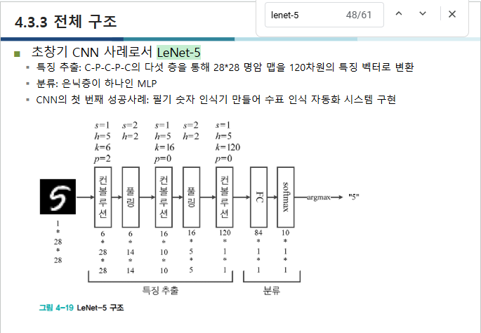
AlexNet 이미지 첨부하기

VGGNet_GoogleNet
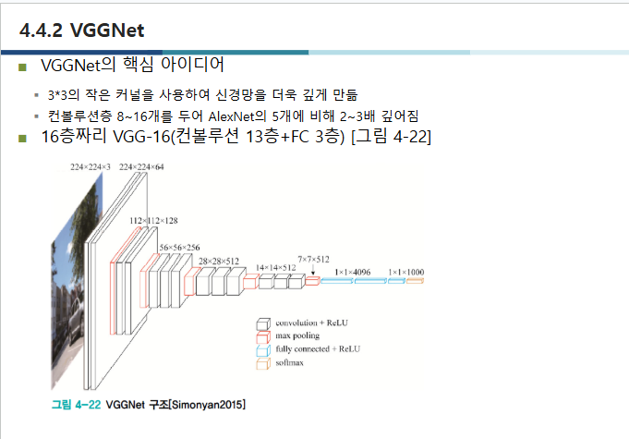
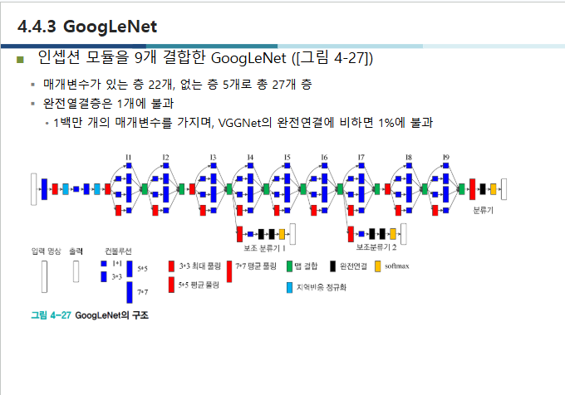

ResNet
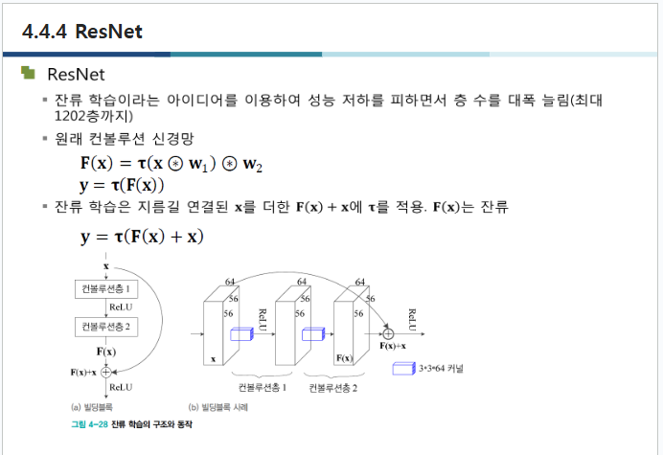

객체탐지의평가지표
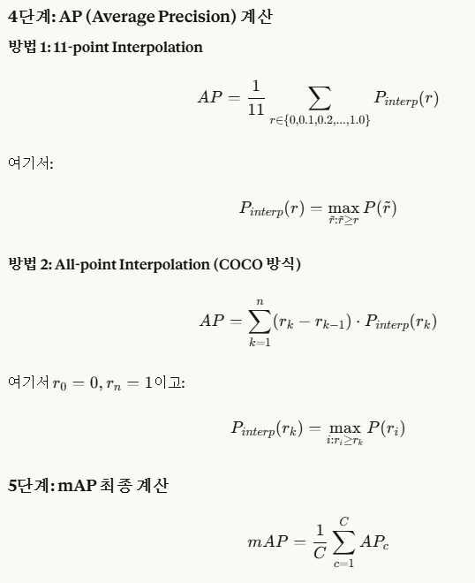
IOU | Intersection over Union |  |  | 합집합 중 교집합

합집합 면적 |  | 70 | 만 | 화소
교집합 면적 |  | 30 | 만 | 화소

IOU | 교집합 | == | 30
 | 합집합 |  | 70
 |  | => | 0.42857142857

mAP

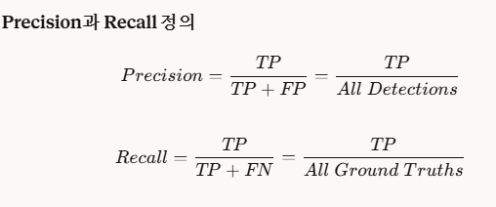
1. 리콜과 프레시젼
 |  |  |  |  | 3. mAP 계산
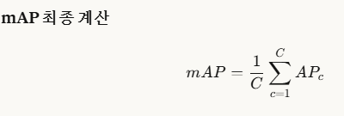

2. AP계산

SVM
SVM 개념
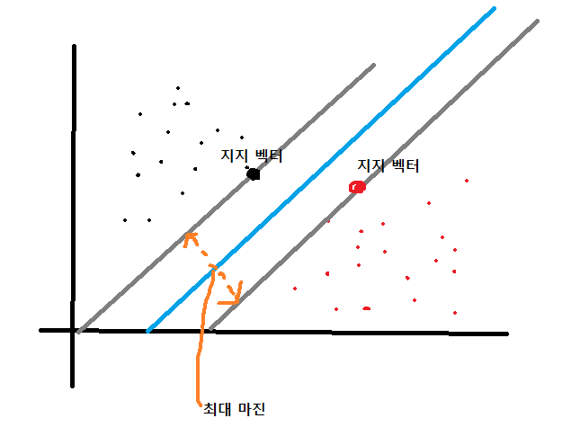
 | 값들의 지지벡터(최대 마진이 최대가 되는 지점)을 찾은 후에
 | 모든 값을 아우를 수 있는 분류 가설을 세우는 머신러닝 모형

YOLO
YOLO 작동 원리
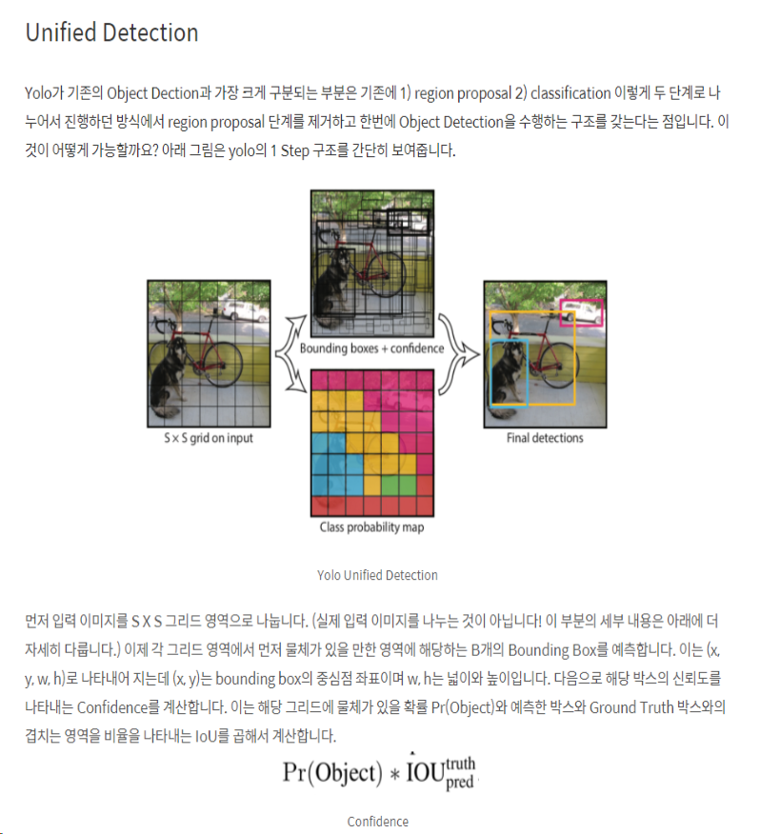

 | 신뢰도 = 확률 x IOU(합집합 중 교집합 비중)

다중선형회귀
$$y_{1=w_{1}x_{1}+ w_{2}x_{2} + b_{1}}$$

$$y_{2=w_{3}x_{1}+ w_{4}x_{2}+ b_{2}}$$

x1 | x2 | y1 | y2
1 | 2 | 0.1 | 1.5
2 | 3 | 1 | 2.8
3 | 4 | 1.9 | 4.1
4 | 5 | 2.8 | 5.4
5 | 6 | 3.7 | 6.7
6 | 7 | 4.6 | 8

w1 | w2 | w3 | w4 | b1 | b2
1.017 | -0.117 | 0.9389 | 0.3611 | -0.683 | -0.1611

순환신경망
delicious apple ~~ : 780자...
delicious apple ~~ : 780자
delicious apple ~~ : 780자
delicious apple ~~ : 780자
delicious apple ~~ : 780자
delicious apple ~~ : 780자
delicious apple ~~ : 780자
delicious apple ~~ : 780자
delicious apple ~~ : 780자
delicious apple ~~ : 780자
delicious apple ~~ : 780자
delicious apple ~~ : 780자
delicious apple ~~ : 1780자 -> 1000자만 load
delicious apple ~~ : 880자
delicious apple ~~ : 1500자 -> 1000자만 load
...
Dataset
 |  |  |  | pad_sequence
 |  |  |  | : 데이터셋의 길이값을 맞춤
 |  |  |  | (input 사이즈 고려)

 | dataset

LSTM -> 기존 생각

기사 내용 + PAD = 1000자
-> 벡터화
기사 내용 + PAD = 1000자
category 1 확률
category 2 확률
category 3 확률
...
category 64 확률

기사 내용 + PAD = 1000자
기사 내용 + PAD = 1000자
기사 내용 + PAD = 1000자

 | Input |  | Embedding |  | LSTM | Dense
 | 1000자 |  | 1000 -> 100 |  | 100 | 46

$$w_{1}$$
$$w_{1}$$
$$w_{1}$$
$$w_{1}$$
히든 ??스테이트 : 전체 가중치 흐름
히든 ??쉘?? : 마지막 요소의 가중치

벡터화된 데이터 배열

RNN 구조 VS LSTM
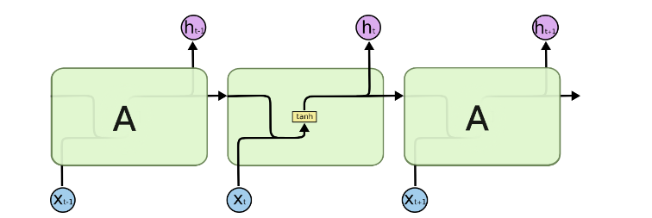
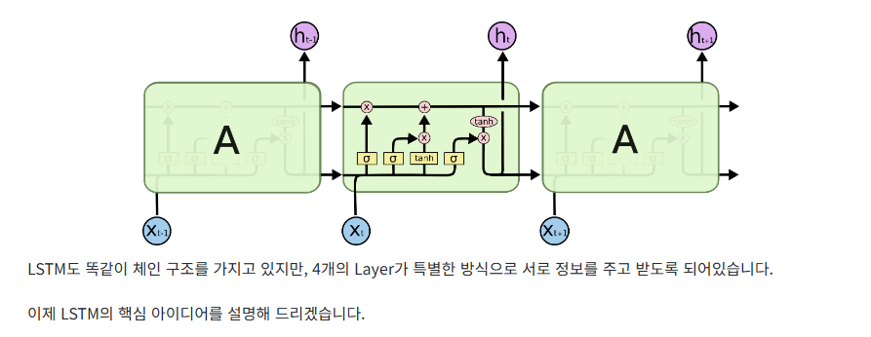
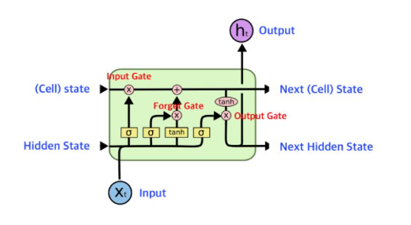

 |  | RNN
 |  |  |  |  |  |  | LSTM

LSTM 핵심
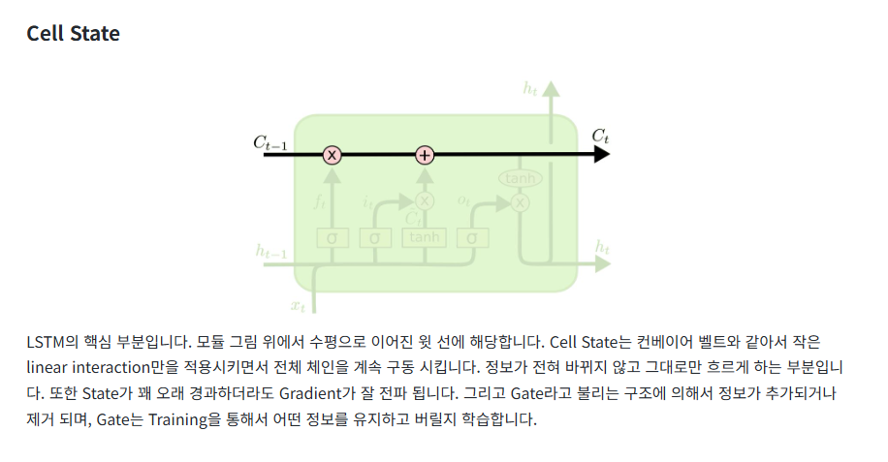
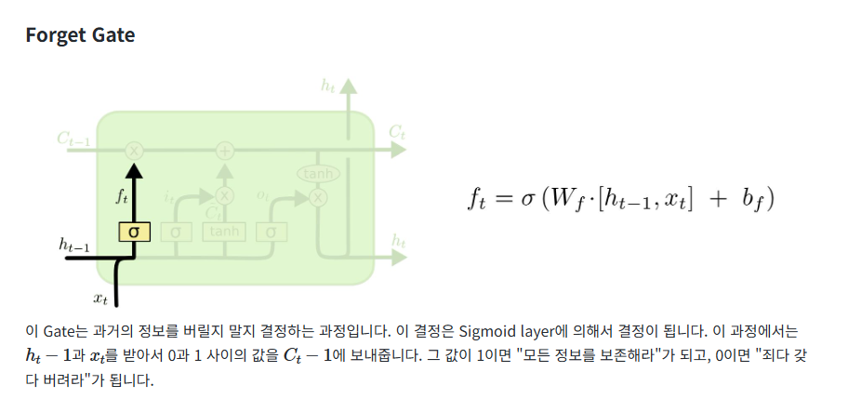
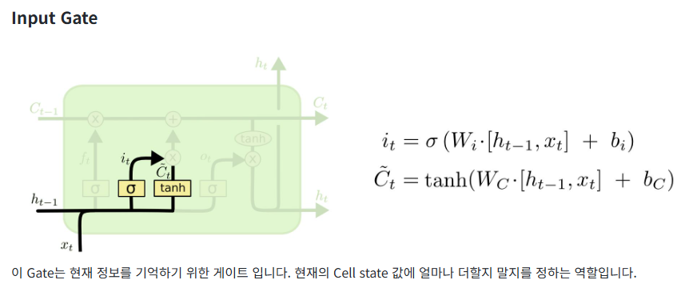
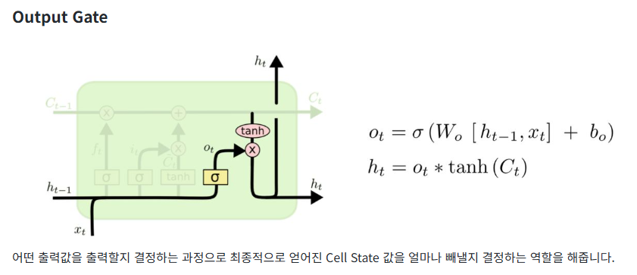

4개 계층이 핵심으로, Cell State 는 각 요소의 가중치를 유지

LSTM

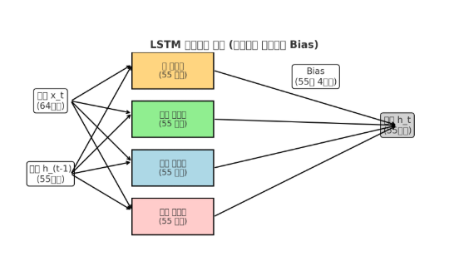
Input
hidden_dim

Input

Forget
hidden_dim

Result

Cell
hidden_dim

hidden
lstm의 units

Output
hidden_dim
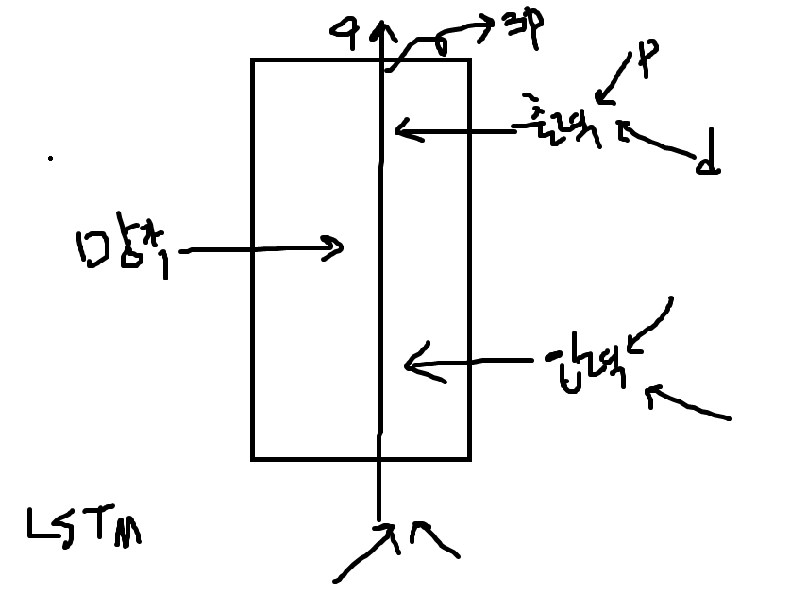

Bias

배치정규화
 | 배치 정규화 수동 계산
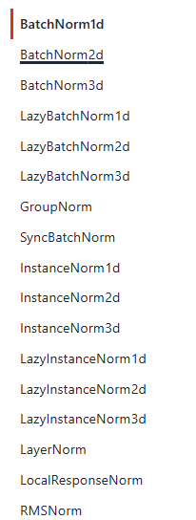
 | -0.6577 | -0.5797 | 0.6360 | [배치정규화 결과]
배치정규화 | -1.3247 | -1.3493 | -0.3756 | -1.3246573531 | -1.3492668642 | -0.37556486979
 | 0.7392 | 0.2145 | 1.5230 | 1.0912367933 | 0.30774217174 | 1.3685505203
배치정규화 | 1.0912 | 0.3077 | 1.3686 | 0.23342055979 | 1.0415246924 | -0.99298565048
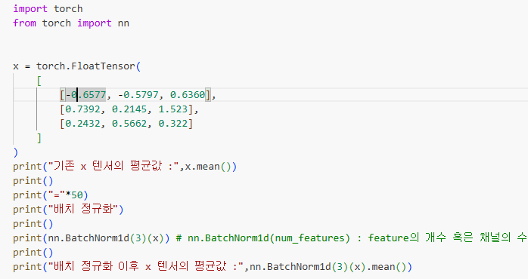
 | 0.2432 | 0.5662 | 0.3220
배치정규화 | 0.2334 | 1.0415 | -0.9930

합 | 0.3247 | 0.201 | 2.481
평균 | 0.10823333333 | 0.067 | 0.827
분산 | 0.33432960222 | 0.22972592667 | 0.25864066667
표준편차 | 0.57821241964 | 0.47929732595 | 0.50856726858

가중치초기화
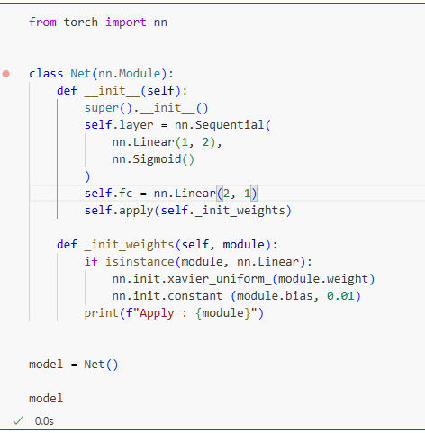
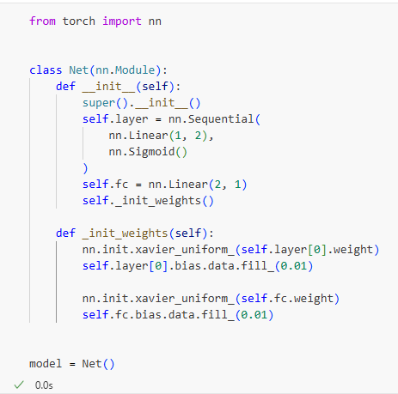
가중치 초기화
신경망 가중치는 난수를 생성하여 초기화 해야함 | [참고자료] 분포의 종류

난수는 가우시안 분포에서 추출하거나
균일(균등 ; uniform)에서 추출

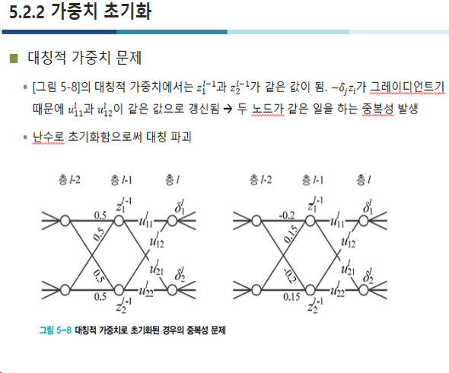
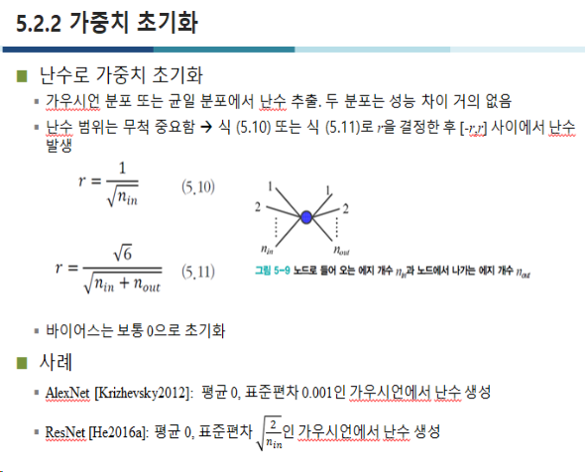

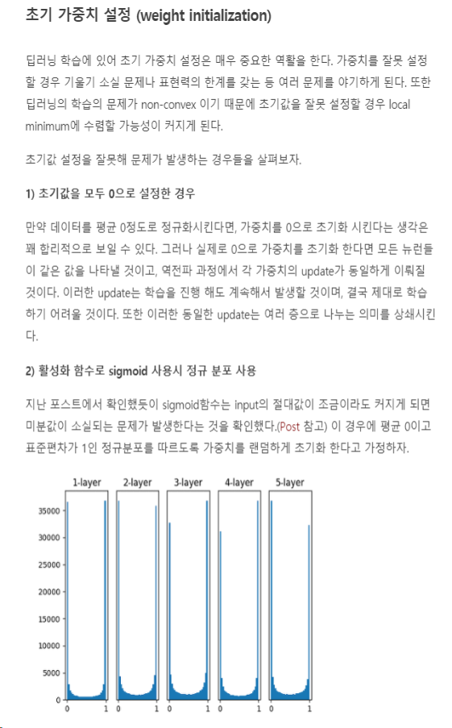
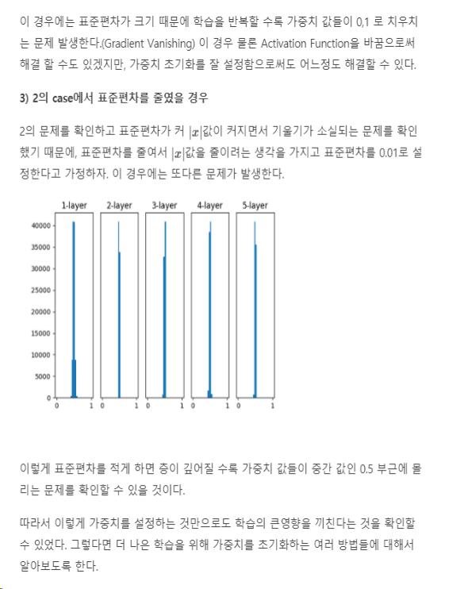

초기화 종류
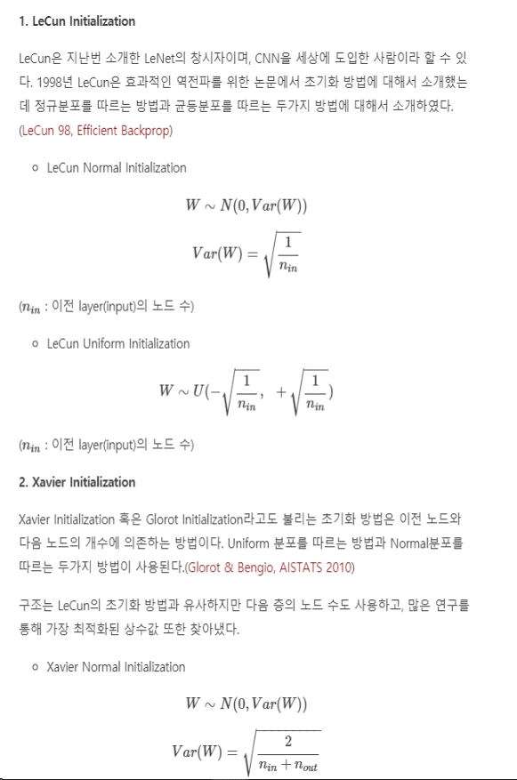
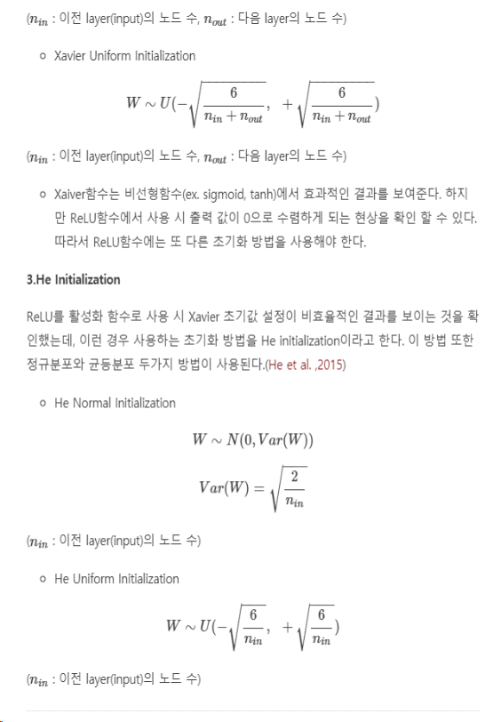
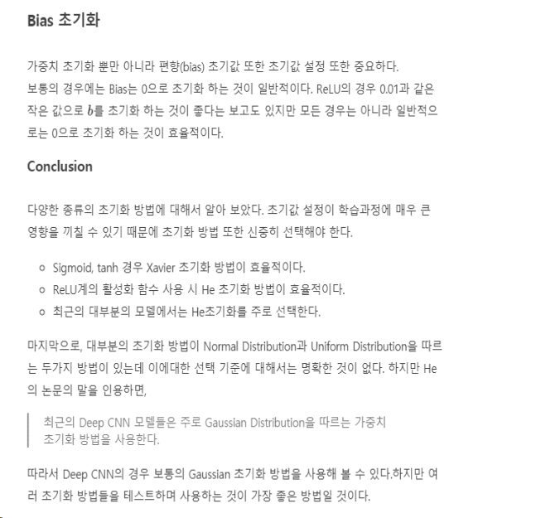

초기화 코드

